Title
 |  | Economia
 |  | Pubblicazioni speciali I ottobre 2017
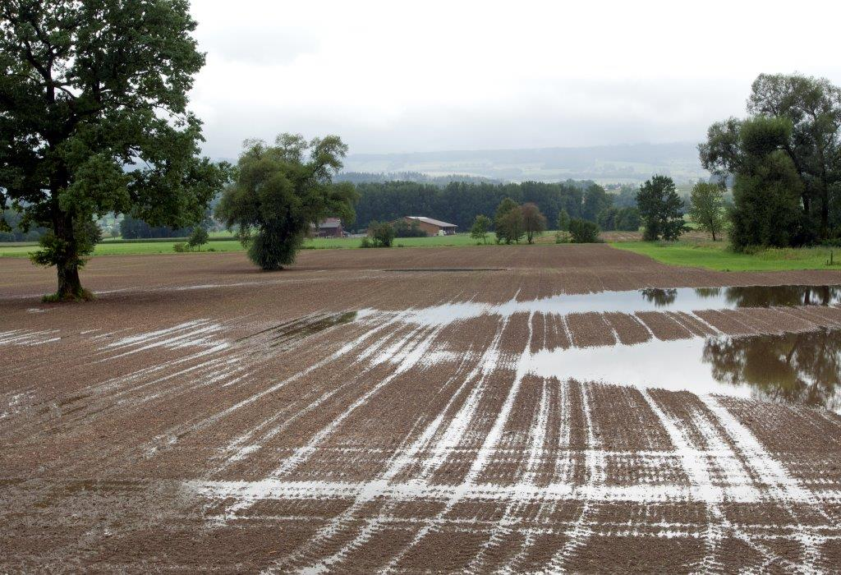

 |  | Analisi centralizzata dei dati contabili

 |  | Rapporto di base 2016

 |  | Campione Situazione reddituale

 |  | Autori
 |  | Daniel Hoop, Dunja Dux, Pierrick Jan,
 |  | Swetlana Renner, Dierk Schmid

 |  | Indice
 |  | I link funzionano soltanto nella versione excel e non in quella pdf.
Prefazione | Prefazione | 1 | Prefazione
Contenuto | Panoramica della tabella dei dati | 2 | Panoramica della tabella dei dati
Info | Informazioni sull'utilizzo della tabella dei dati | 3 | Informazioni sull'utilizzo della tabella dei dati
Abbreviazioni | Elenco delle abbreviazioni | 4 | Elenco delle abbreviazioni
Dati | Dati | 5 | Dati
Salario_Interesse | Salario comparabile e tassi d'interesse | 6 | Salario comparabile e tassi d'interesse
Glossario | Glossario | 7 | Glossario
Armonizzazione | Armonizzazione | 8 | Armonizzazione
Bibliografia_Impressum | Bibliografia e impressum | 9 | Bibliografia e impressum
 |  |  | GB_2016_fr_2018-01-08.xlsx | \\evdad.admin.ch\AGROSCOPE_OS\2\5\2\1\2\1\4353\GB\SpE\online\2018-01-08\[GB_2016_fr_2018-01-08.xlsx]Contenu

Info
Indicazione sulle denominazioni complete delle righe

Le denominazioni delle righe sono a volte molto abbreviate affinché, se necessario, il rapporto di base possa essere stampato in un formato più compatto.
Per visualizzare le denominazioni complete delle righe, utilizzi per favore le righe con il "+" nel bordo in alto, situate nell'angolo tutto a sinistra e chiuda le colonne di cui non ha bisogno.
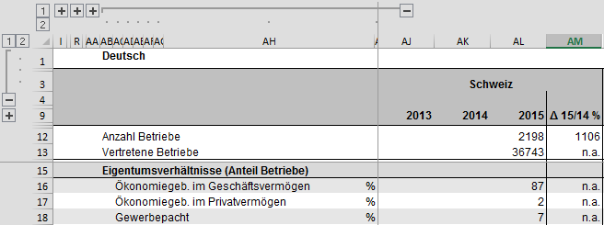

Procedimento per ridurre il numero di righe per una migliore visualizzazione

Chiusura delle righe nella versione tedesca
1° passo: cliccare sulla riga 1 nel bordo sinistro della pagina. | 2° passo: cliccare sul "+" sottolineato nel bordo sinistro della pagina. | Fine.
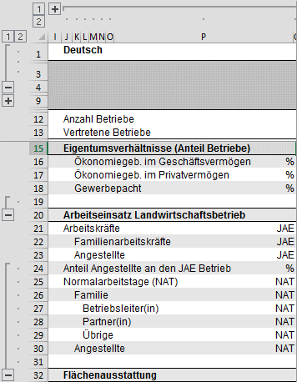
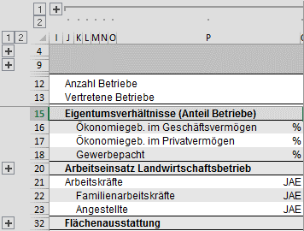
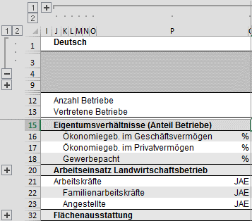

Aprire le righe nella versione tedesca
1° passo: cliccare sulla riga 2 nel bordo sinistro della pagina. | 2° passo: cliccare sul "+" sottolineato nel bordo sinistro della pagina. | Fine.
